Perbandingan
METRIK | APRIORI | FP-GROWTH | PERBEDAAN
Waktu Eksekusi (detik) | 0.23 | 14.89 | 6373.9%
Jumlah Rule Ditemukan | 4 | 4 | 0.0%
Rata-rata Akurasi | 0.6116 | 0.6116 | 0.0%
Rata-rata Lift | 1.0052 | 1.0052 | 0.0%
Min Support | 0.3 | 0.3 | 0.0%
Min Confidence | 0.6 | 0.6 | 0.0%

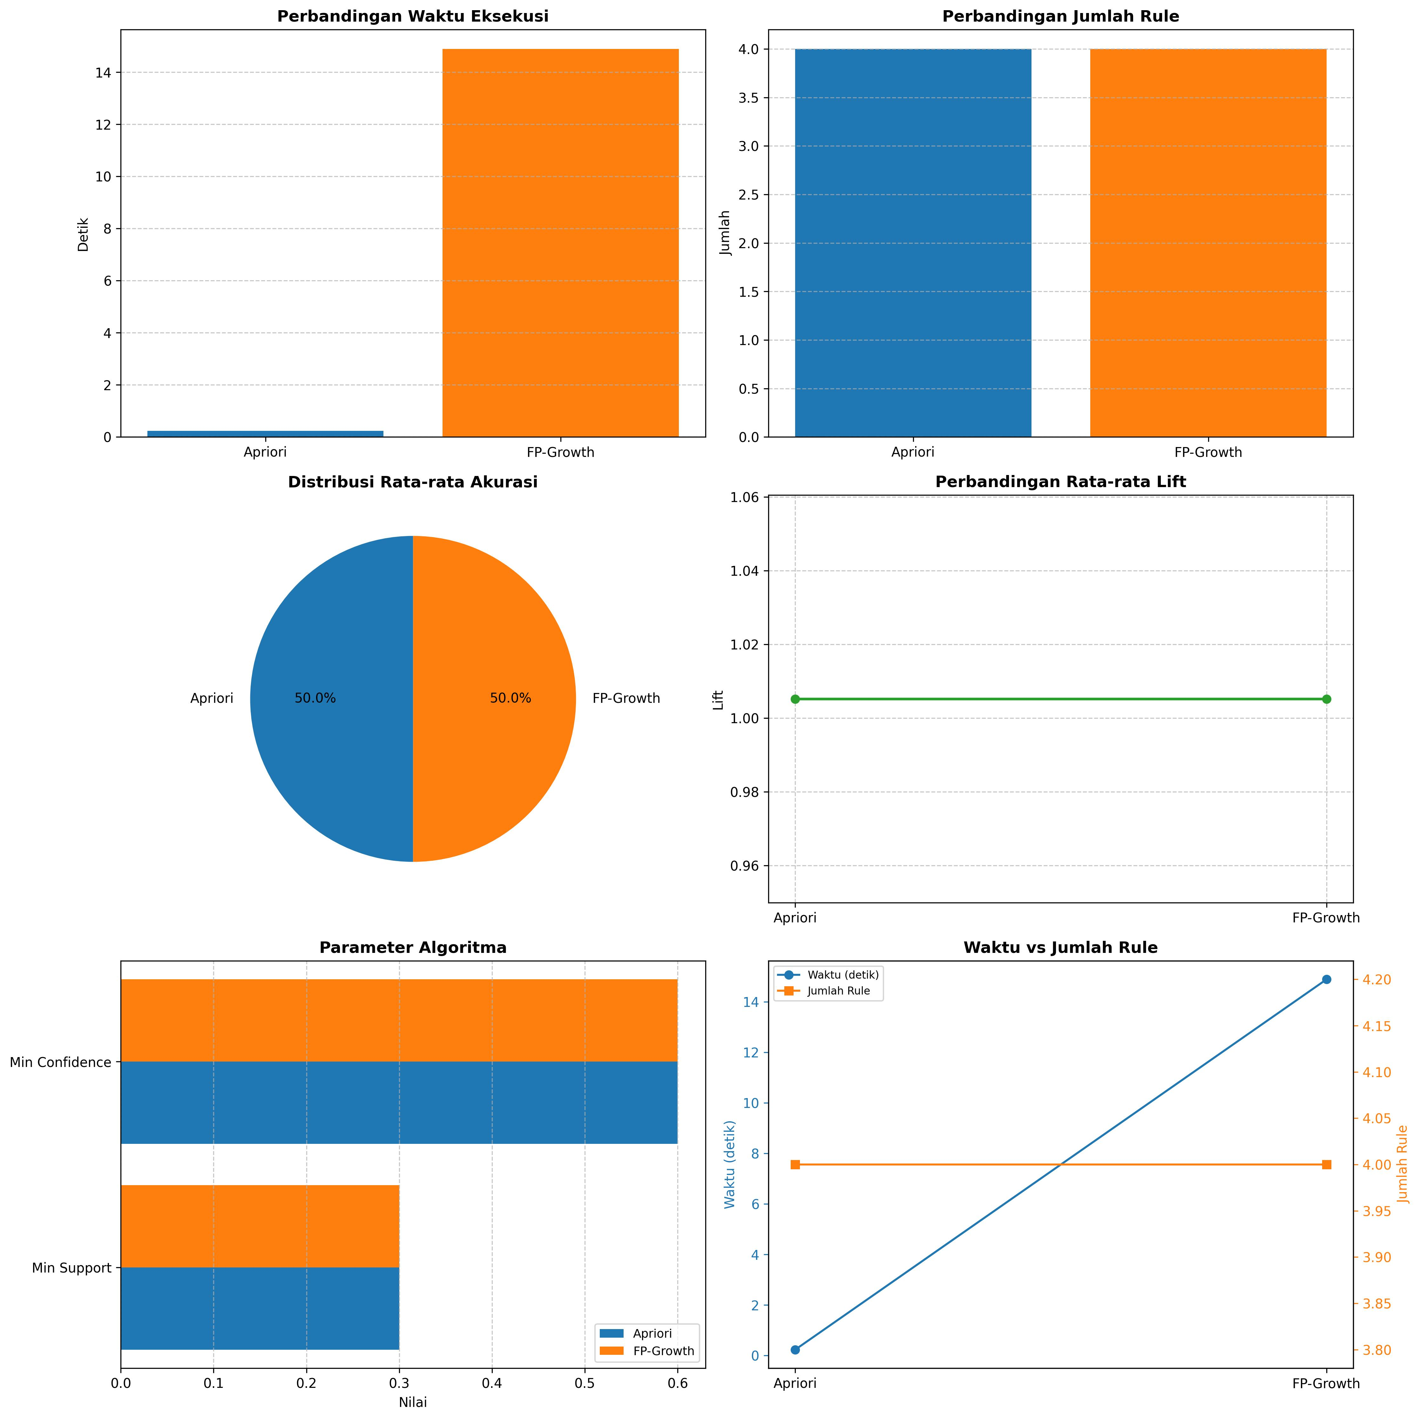
ANALISIS:
 |  |  |  | 1. FP-Growth umumnya lebih cepat daripada Apriori untuk dataset besar
 |  |  |  | 2. Jumlah rule yang dihasilkan tergantung pada min support dan confidence
 |  |  |  | 3. Lift > 1 menunjukkan hubungan positif antar item
 |  |  |  | 4. Akurasi tinggi menunjukkan rule yang dihasilkan lebih reliable

